Daftar Alat
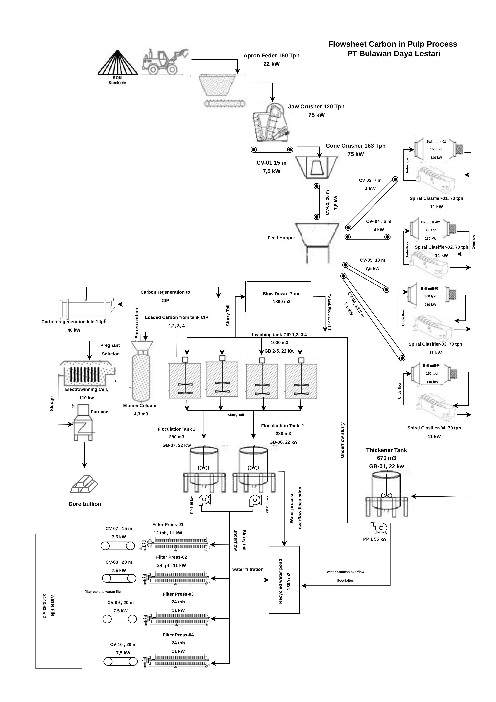
B. | Daftar Jenis dan Jumlah Mesin Utama yang Digunakan Serta Alur Proses Produksi
No | Jenis Peralatan | Tipe | Kapasitas | Jumlah Peralatan
 | A. Mesin Utama
 | 1. Apron Feeder | Motor | 150 Tph | 1
 | 2. Jaw Crusher | Single Moving Jaw | 120 Tph | 1
 | 3. Cone Crusher |  | 163 Tph | 1
 | 4. Ball Mill | Steal Liner | 150 Tpd | 2
 | 5. Ball Mill | Steal Liner | 300 Tpd | 2
 | 6. Elution | Zadra Normal Preasure | 1 Ton Carbon/Batch | 1
 | 7. Electrowinning | Zadra Normal Preasure | 1 Ton Carbon/Batch | 1
 | 8. Regeneration Kiln |  | 1 Tph | 1
 | 8. Filter Press |  | 12 Tph | 1
 | 9.Filter Press |  | 24 Tph | 3
 | 10.Spiral Clasifier |  | 70 Tph | 4
 | Sub-Total |  |  | 18
 | B. Mesin Pendukung
 | 1. Conveyor | Belt Conveyor |  | 9
 | 3. Pompa hidraulic cone crusher |  |  | 1
 | 2. Process Pump Discharge Thickener | Centrifugal Pump |  | 1
 | 3. Process Pump Discharge Floculation Tank | Centrifugal Pump |  | 2
 | 4. Elution Pump | Centrifugal Pump |  | 2
 | Sub-Total |  |  | 11

